Артефакты моб. приложение
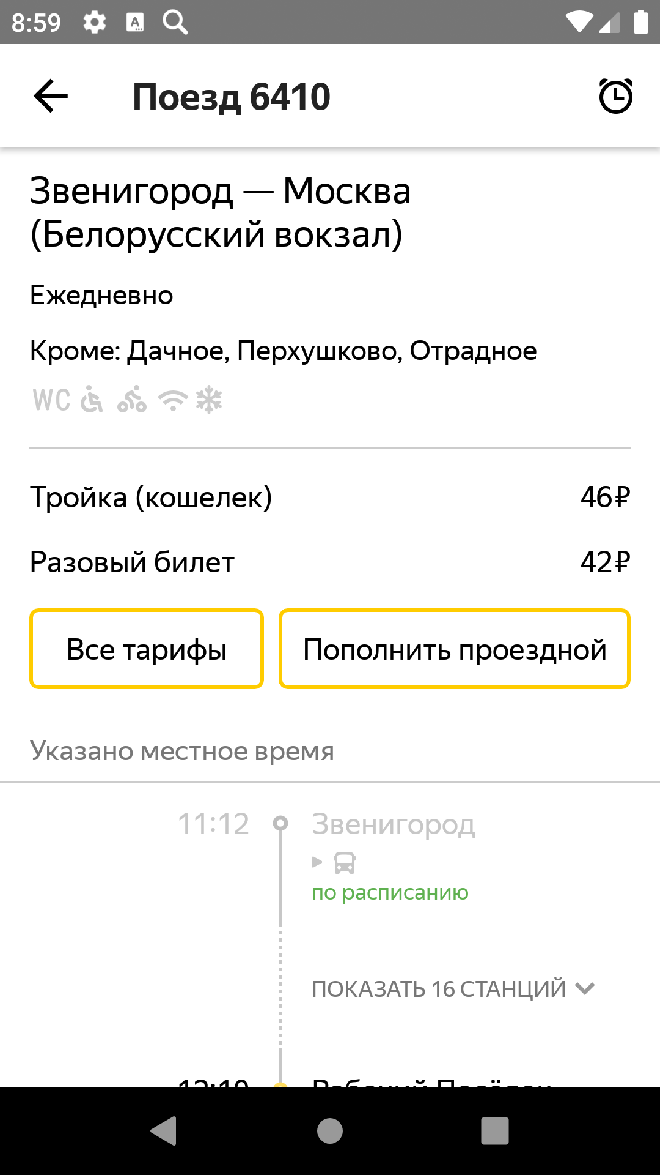
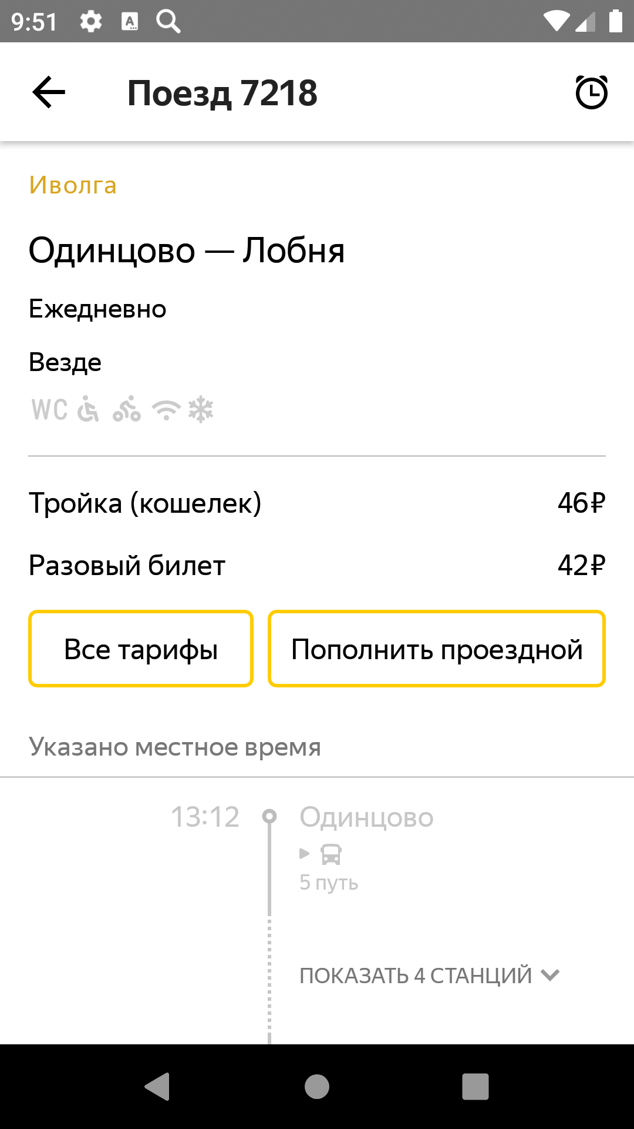
Скриншоты
Honor на ОС Android 9.0 Pie с разрешением экрана 1920х1080 и диагональю 5.2 | Honor на ОС Android 9.0 Pie с разрешением экрана 854х480 и диагональю 5

